1
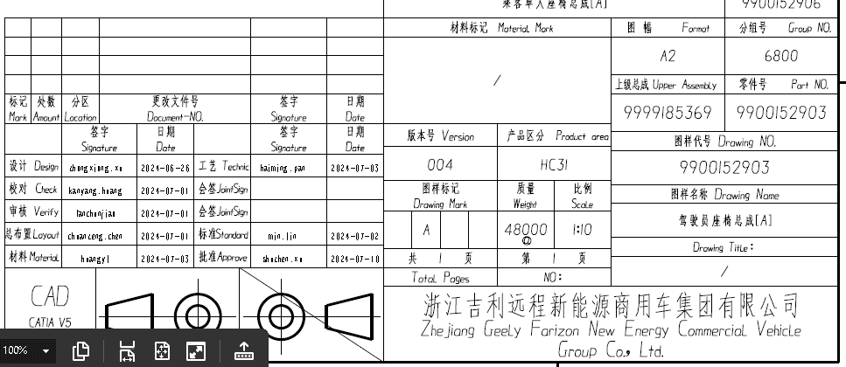
GCVP1001 表单版本号： A/4
零部件提交保证书
顾客零件名称： |  |  | 驾驶员座椅总成 |  |  |  |  |  |  | 顾客零件号： |  |  | 9900152903
工程更改水平： |  |  | 004 |  | 日期： |  | 2027.7.10 |  |  | 供应商零件号： |  |  | 9900152903
附加工程更改： |  |  | NA |  | 日期： |  | NA |  |  | 图样号： |  | NA
安全/政府法规： |  |  |  |  |  |  | 定购单编号： |  | NA |  |  |  | 重量（kg） |  | 48
检查辅具号： |  |  | GR-G3-CF-001 |  | 检查辅具工程变更等级： |  |  |  | NA |  |  | 批准日期： |  | NA
供应商资料：
供应商名称/代码： |  |  |  | 北京光华荣昌汽车部件有限公司/ 100086
地址/邮编： |  |  |  | 北京市昌平区北流村600号院北京光华荣昌汽车部件有限公司
主机厂名称： |  |  |  | 浙江远程商用车研发有限公司
以上提交资料对应的零部件适用于： |  |  |  |  |  | G3项目
材料报告
该零部件是否要求提供任何受限制的物质的报告？
通过IMDS报告或用顾客规定的其它表格报告： |  |  |  |  |  |  |  | /
该零部件是否标注了相应的产品标识？
提交原因（至少选择一项）

要求提交的等级（选择一项）

提交结果
结果：
声明
我声明，本次提交所使用的工装样件是出自我们生产过程的，具有代表性的零件，且已符合顾客图样和规范的要求，是在正常生产工装上使用规定的材料制造而成，没有不同于正常加工过程的其他操作。我进一步保证这些样品是以 72 件__/ 8 小时的生产速率制造的。同时我保证所有符合性证明文件都已归档备妥，以供评审。我还说明了任何与此声明有偏差的内容，见下文。

解释/说明：

经授权的供应商代表签字 |  |  |  |  |  |  |  |  |  |  | 日期
印刷体姓名 |  | 苏东 |  |  |  | 电话号码 |  | 18612905893 |  |  | 传真号码
职务 | 质量部长 |  |  |  |  |  | E-mail | sudong@bjghrc.com
以下仅供顾客使用
零件提交保证书处理意见：
临时认可原因：

顾客签字 |  |  |  |  |  |  |  |  |  |  | 日期

